Ark1
Bestilling Sport Direct Hillerøds gavekatalog:

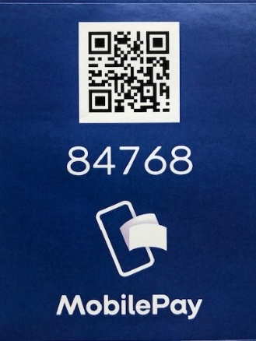
Navn:
Adresse:
By:
Telefon:
E-mail:

Klub:

Bestilling:

Side: | Beskrivelse: | Størrelse: | Farve: | Varenr: | Antal: | Pris eks. moms:

Total inkl. moms |  |  |  |  |  | 0

Priserne i kataloget er eks. moms
Bemærk at bestillingen er bindende og at betaling skal foregå via mobilpay, så snart ordren er bekræftet.
Levering vil ske samlet til klubben. Nærmere info vedr. afhentnigsdato følger.
Vi reserverer varene i den rækkefølge vi modtager bestillingslisterne, og der tages forbehold for udsolgte varer.
Send din udfyldte bestillingsliste til CM@sport-direct.dk, senest 15/11-2020

Høgevej 3 - 3400 Hillerød - 48293390

